敵
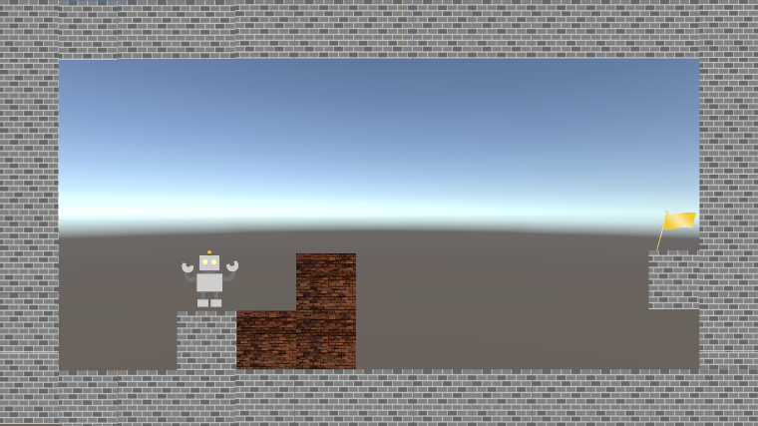
コネクトシティ_仕様書_ギミック

仕様書：敵

トップページ
 | 敵
ゲームリソース

敵 | 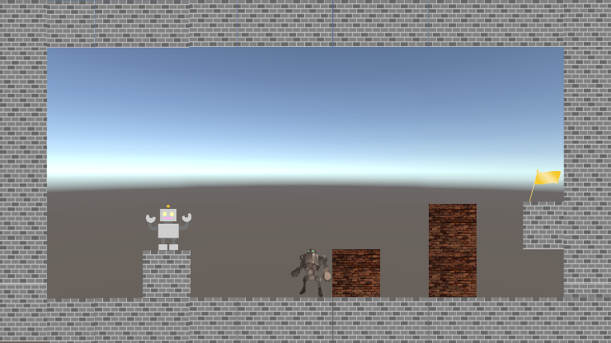 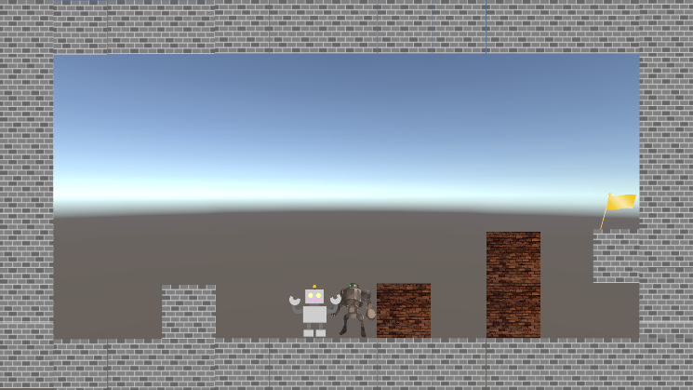 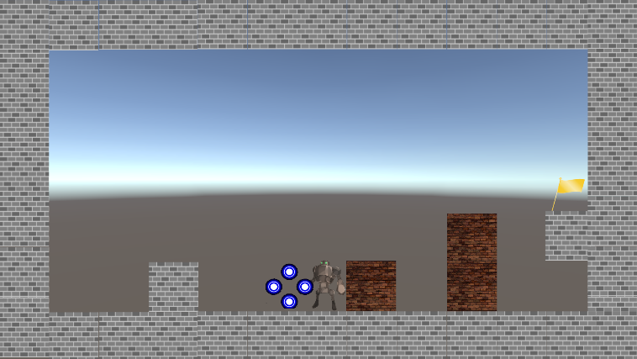

重力

レーザー砲

プレイヤーが敵に触れる
ぼろい床・天井
敵は高性能なロボットをイメージ

敵は左右にしか動かない

敵に触れるとゲームオーバーとなり、最初からやり直しとなる

敵に触れた際、プレイヤーから
エフェクトが出現する

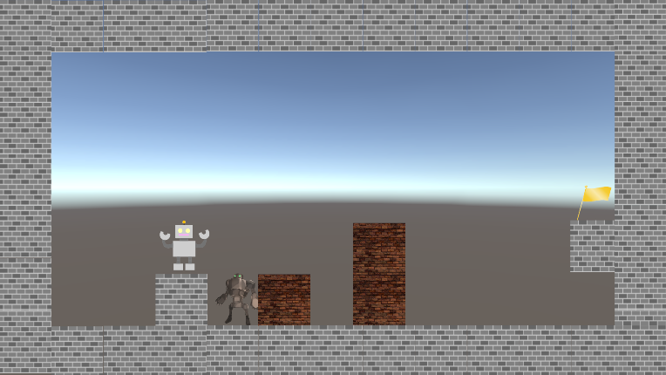

空間操作で敵をブロックに挟んで、
倒す事ができる

Unityでは「インスペクター」で敵の
「移動速度」・「移動距離」の設定が
できるようにする。

重力
コネクトシティ_仕様書_ギミック

仕様書：重力

トップページ
 | 重力
ゲームリソース

敵 | 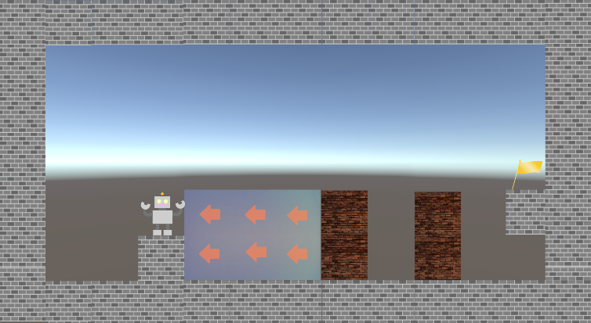 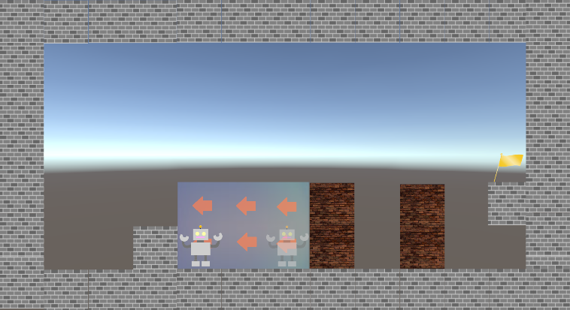

重力

レーザー砲

ぼろい床・天井

重力の中に入る

ジャンプした状態で重力の中に入ると空中にいる状態で重力の影響を受ける

プレイヤーが矢印の方向へ自動で移動する

重力用の矢印は「プレイヤー」・「ブロック」
と重なった場合でも最前列で表示する。

Unityでは「インスペクター」で重力の
「幅」・「高さ」・「移動方向と距離」・
「移動速度」の設定ができるようにする。
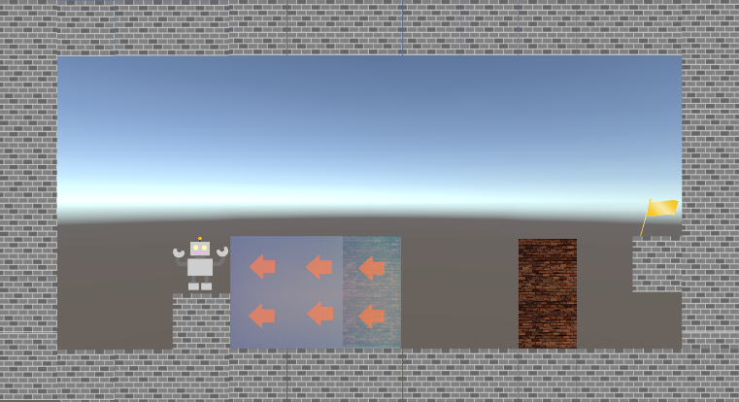
空間操作可能のブロックが重力の中に入っている場合は重力の影響は受けない

レーザー砲
コネクトシティ_仕様書_ギミック

仕様書：レーザー砲

トップページ
 | レーザー砲
ゲームリソース

敵 | 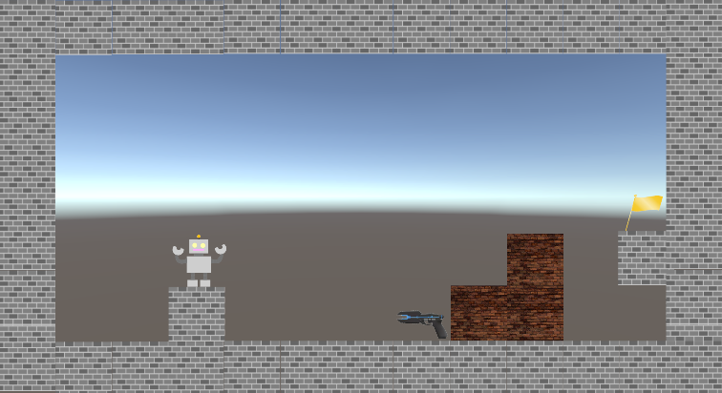 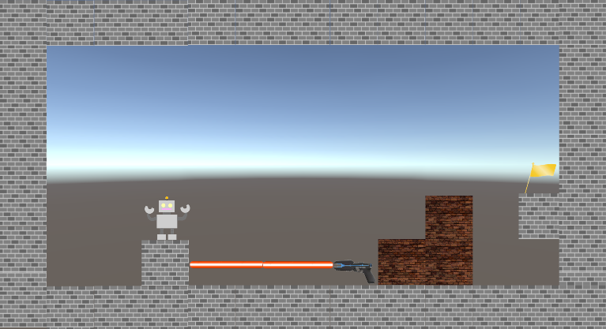 

重力

レーザー砲
一定時間でレーザー砲が発射する
ぼろい床・天井

レーザーは「操作可能ブロック」・「操作不可ブロック」を貫通しない

レーザー砲は「空間操作」で移動する事が
できず、「操作可能ブロック」でレーザー砲を潰す事ができない。

一定時間経過でチャージ状態になる

レーザーに触れた際、プレイヤー
からエフェクトが出現する

プレイヤーがレーザーに触れる

レーザーのエフェクトは
「パーティクルシステム」で表現する。

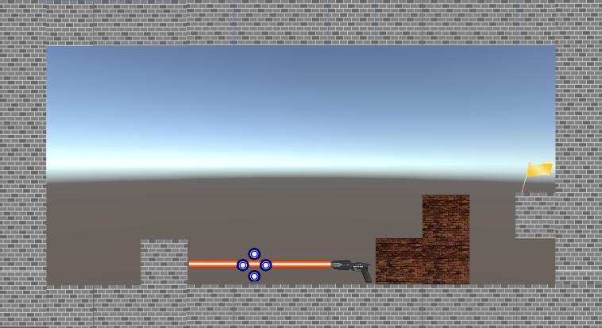
Unityでは「インスペクター」でレーザー砲の
「発射方向」・「発射速度」・「発射する間隔」の設定ができるようにする。
発射する間隔は1.5秒(要調整)とする

レーザーに触れるとゲームオーバーとなり、最初からやり直しとなる

ぼろいブロック・天井
コネクトシティ_仕様書_ギミック

仕様書：ぼろいブロック・天井

トップページ
 | ぼろいブロック・天井
ゲームリソース

敵 |  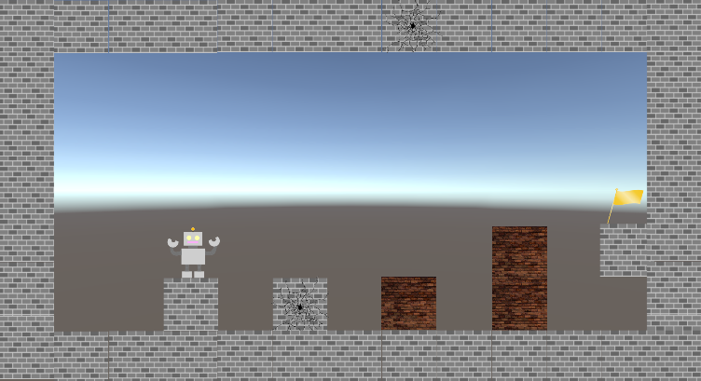

重力

レーザー砲
空間操作で操作可能ブロックと
ぼろいブロックが触れる
ぼろい床・天井

ゲームプレイ中にブロックが壊れた場合、復元する事はない。
「ステージをやり直した場合」のみ復元する。

ぼろいブロックが壊れる

空間操作で操作可能ブロックと
ぼろい天井が触れる

ゲームプレイ中に天井が壊れた場合、復元する事はない。
「ステージをやり直した場合」のみ復元する。

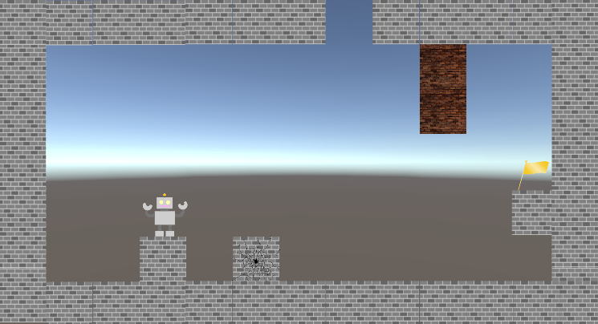
操作可能ブロックが画面外に移動した場合、
画面内に戻ってくる事はない。
オブジェクトを消す処理が必要。

ぼろい天井が壊れる

